両面印刷の方法
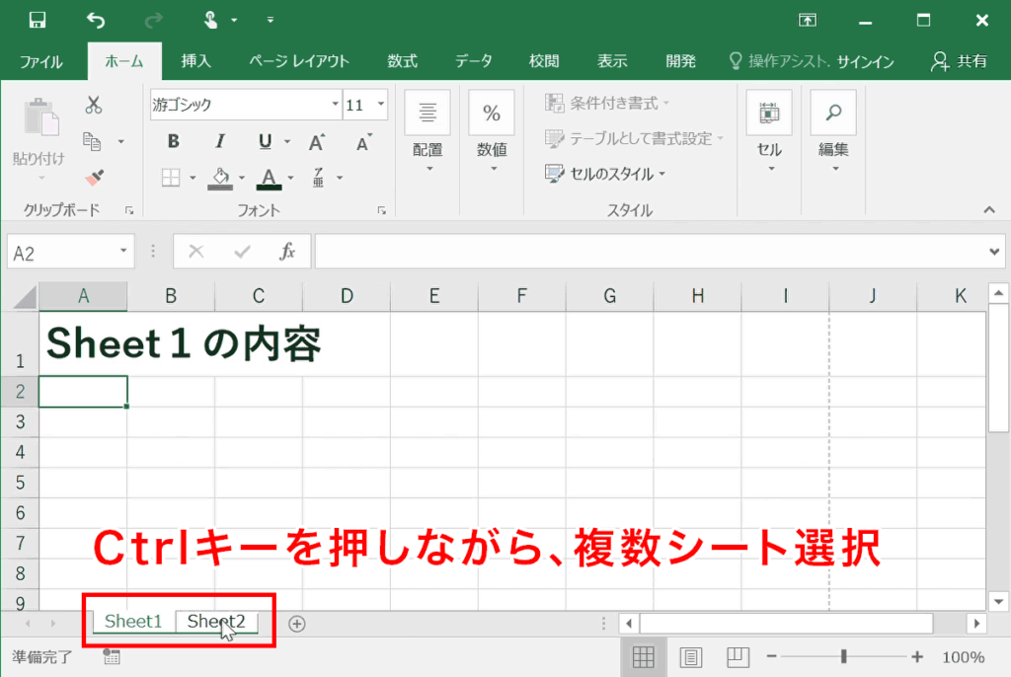
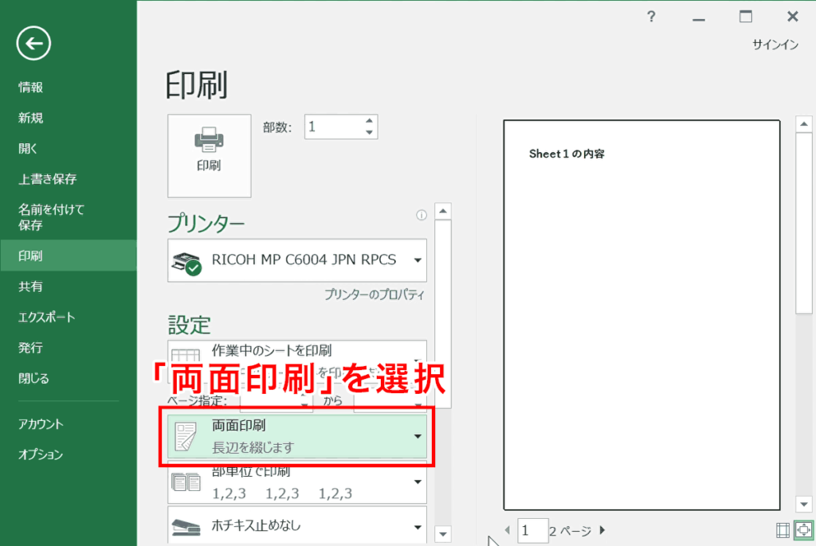
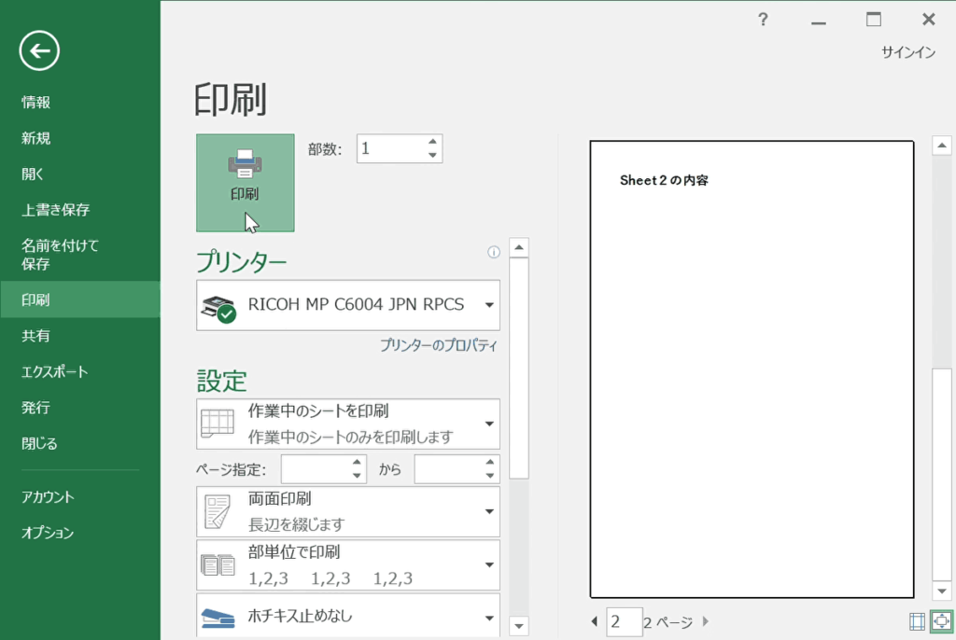
手順1 | 手順4 | 手順7

印刷する

Ctrlキーを押したまま「表」「裏」のシートを選択

表
裏

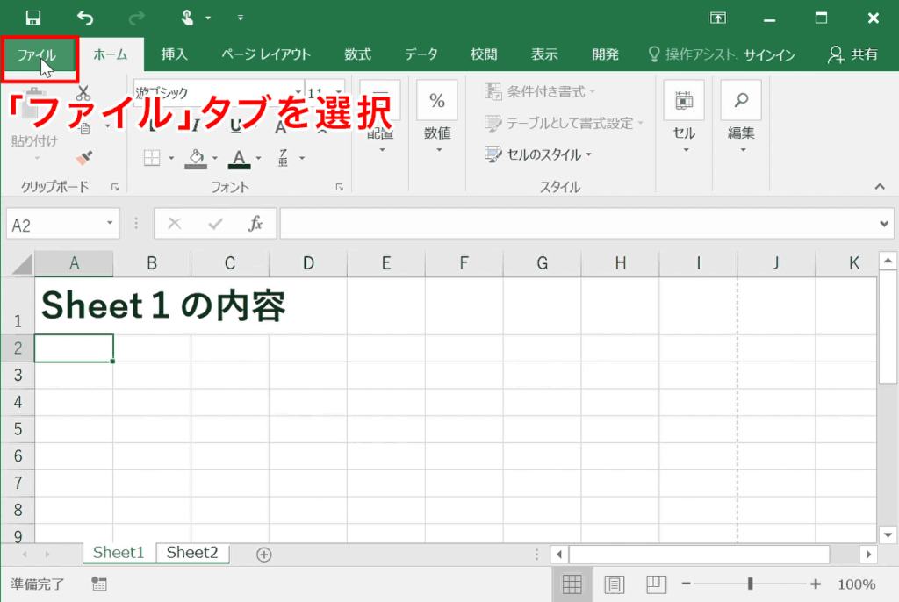
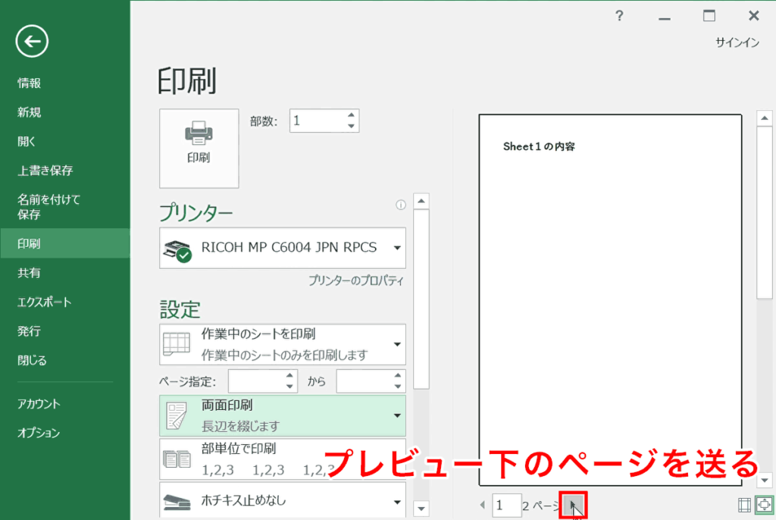
手順2 | 手順5

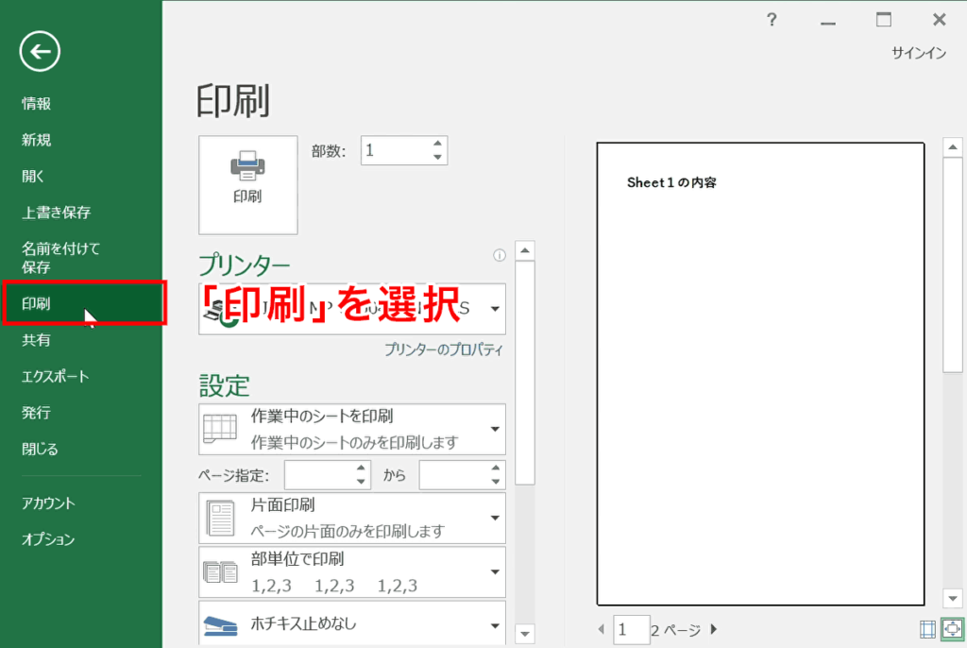
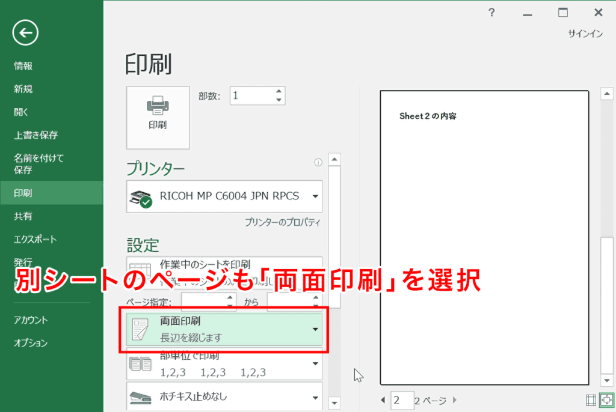
手順3 | 手順6

表
技能講習受講申込書

写真貼付
タテ 30㎜
ヨコ 25㎜
（無帽・無背景）
手書きの際は黒のボールペンでご記入ください。※消せるボールペンでの記入不可
講習名 受講する講習番号に ○印を付けてください |  | 1 フォークリフト運転 |  |  | 35H | 31H | 11H
 |  | 2 小型移動式クレーン運転 |  |  | 20H | 16H
 |  | 3 高所作業車運転 |  |  | 14H | 12H
受講希望日 |  | 令和 年 月 日～ 月 日

受講番号 |  |  |  | ※受講番号は記入不要 |  |  |  |  |  | 画像データ貼付可

フ リ ガ ナ |  |  |  |  |  |  | 生年月日 | 昭和 平成
氏名 |  |  |  |  |  |  |  |  | 年 月 日

旧姓又は 通称の併記 |  | 希望する |  | ※併記を希望される方は「希望する」に 〇をつけてください。 |  |  | 希望する旧姓又は通称

現住所 |  | 〒 |  |  |  |  |  | TEL － －

修了証には上記の氏名・生年月日・住所を記載いたします。
勤務先 | 名称

 | 住所 | 〒

 | TEL |  |  |  |  |  | FAX

次の書類を貼付してください。 ※①は必須②③は該当する方のみ
① 本人確認書類として以下のいずれか
・ 自動車運転免許証のコピー ・ マイナ免許証（顔写真の面）のコピー ・ マイナンバーカード（顔写真の面）のコピー
・ 住民票の写し ・ 学生証のコピー ・ 在留カード
② 旧姓又は通称の併記をご希望される方は、旧姓又は通称が併記された住民票、自動車運転免許証又はマイナンバーカード等の公的書類
③ 下記の受講コースに該当する免許証、資格証又は修了証のコピー
③のうち、マイナ免許証を証明書として提出される方は、マイナ免許証を読み取った免許情報を印刷したものを貼付してください。

【フォークリフト】 ※11時間コースのⒷに該当する方は裏面もご記入ください
35時間コース |  | ・・・ | 証明書不要
31時間コース |  | ・・・ | 大型・中型・準中型・普通・大型特殊（カタピラのみを条件）自動車運転免許証又はマイナ免許証
11時間コース |  | ・・・ | Ⓐ 大型特殊自動車（限定無）運転免許証又はマイナ免許証
 |  |  | Ⓑ 自動車運転免許証又はマイナ免許証及び特別教育修了証又は特別教育実施記録簿

【小型移動式クレーン】
20時間コース |  | ・・・ | 証明書不要
16時間コース |  | ・・・ | Ⓐ クレーン運転士免許証 |  |  |  | Ⓑ 床上操作式クレーン運転技能講習修了証
 |  |  | Ⓒ デリック又は揚貨装置運転士免許証 |  |  |  | Ⓓ 玉掛け技能講習修了証

【高所作業車】
14時間コース |  | ・・・ | Ⓐ 道路交通法の大型特殊、大型又は中型・普通自動車運転免許証又はマイナ免許証
 |  |  | Ⓑ フォークリフト、ショベルローダー、車両系建設機械（整地等・解体用）、
 |  |  | 不整地運搬車運転技能講習修了証のうちいずれか
 |  |  | Ⓒ 建設業法施行令第27条の3に規定する建設機械施行技術検定合格証
12時間コース |  | ・・・ | 移動式クレーン運転士免許証又は小型移動式クレーン運転技能講習修了証

申込書は下記までメール又は郵送してください。
メール ： info@anzeneisei-mc.co.jp
郵 送 ： 〒824-0002 福岡県行橋市東大橋3-17-17 安全衛生マネジメントセンター合同会社 行橋事務所

【注意事項】
記載事項の誤りに伴う修了証の再交付は、手数料2,200円（税込み）がかかります。
※ご記入いただいた項目は、当該技能講習・安全衛生教育の事業以外では一切利用いたしません。
 |  |  |  |  |  |  |  |  |  |  | （R8.5）

